8. 케이블산출물량
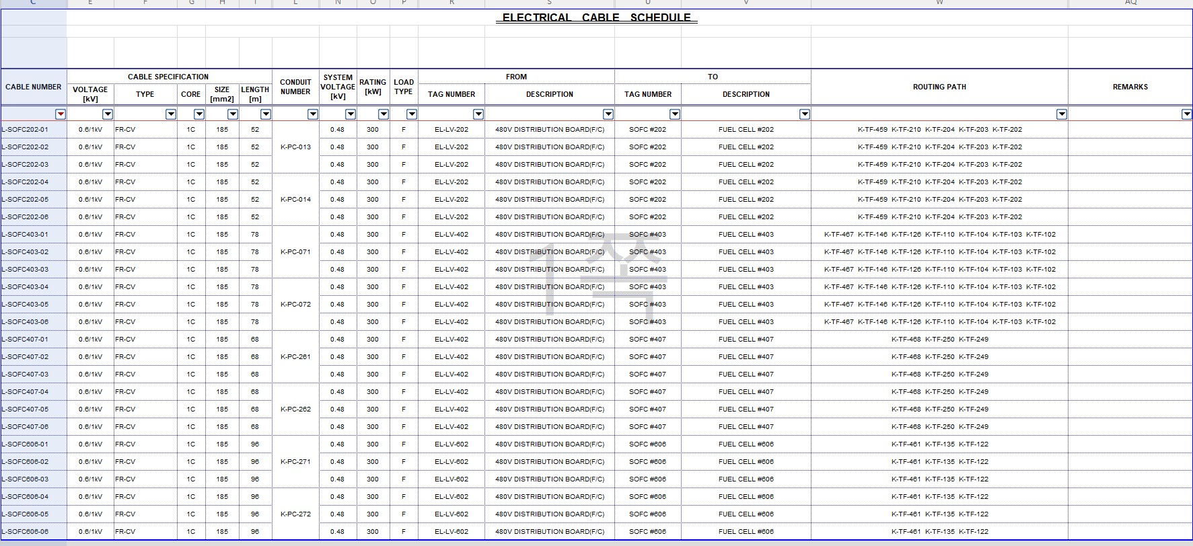
케이블 산출물량

구분 | 길이 | 가닥수 | 총길이(m)
#202 | 52 | 6 | 312
#403 | 74 | 6 | 444
#407 | 68 | 6 | 408
#606 | 96 | 6 | 576
합계 |  |  | 1740

